CLP
 | INFORME DE CLIMATIZACION AA CLARO ZONA - LIMA PROVINCIAS
Nombre de la Estación: | ANEXO_CHILON
Nombre de Localidad: | HUALGAYOC
Fecha: | 14/07/2026 - 16/07/2026
Zona: | CHOTA
ID site: | TC6088
CRQ Y/O INC: | CRQ299293939393
Asunto: | Hola
Técnico:
ANTECEDENTES
no hay
MODELO DE AIRE ACONDICIONADO
Marca: | Eltek
Modelo: | Huawei
Serie: | E9192929o
Voltaje: | 20.3
Refrigerante: | Gaseoso
DESCRIPCIÓN DE LAS ACCIONES REALIZADAS
No hay ninguna8
DESCRIPCIÓN FOTOGRAFICA
FOTO 1: MODELO DEL EQUIPO |  | FOTO 2: SERIE DEL EQUIPO
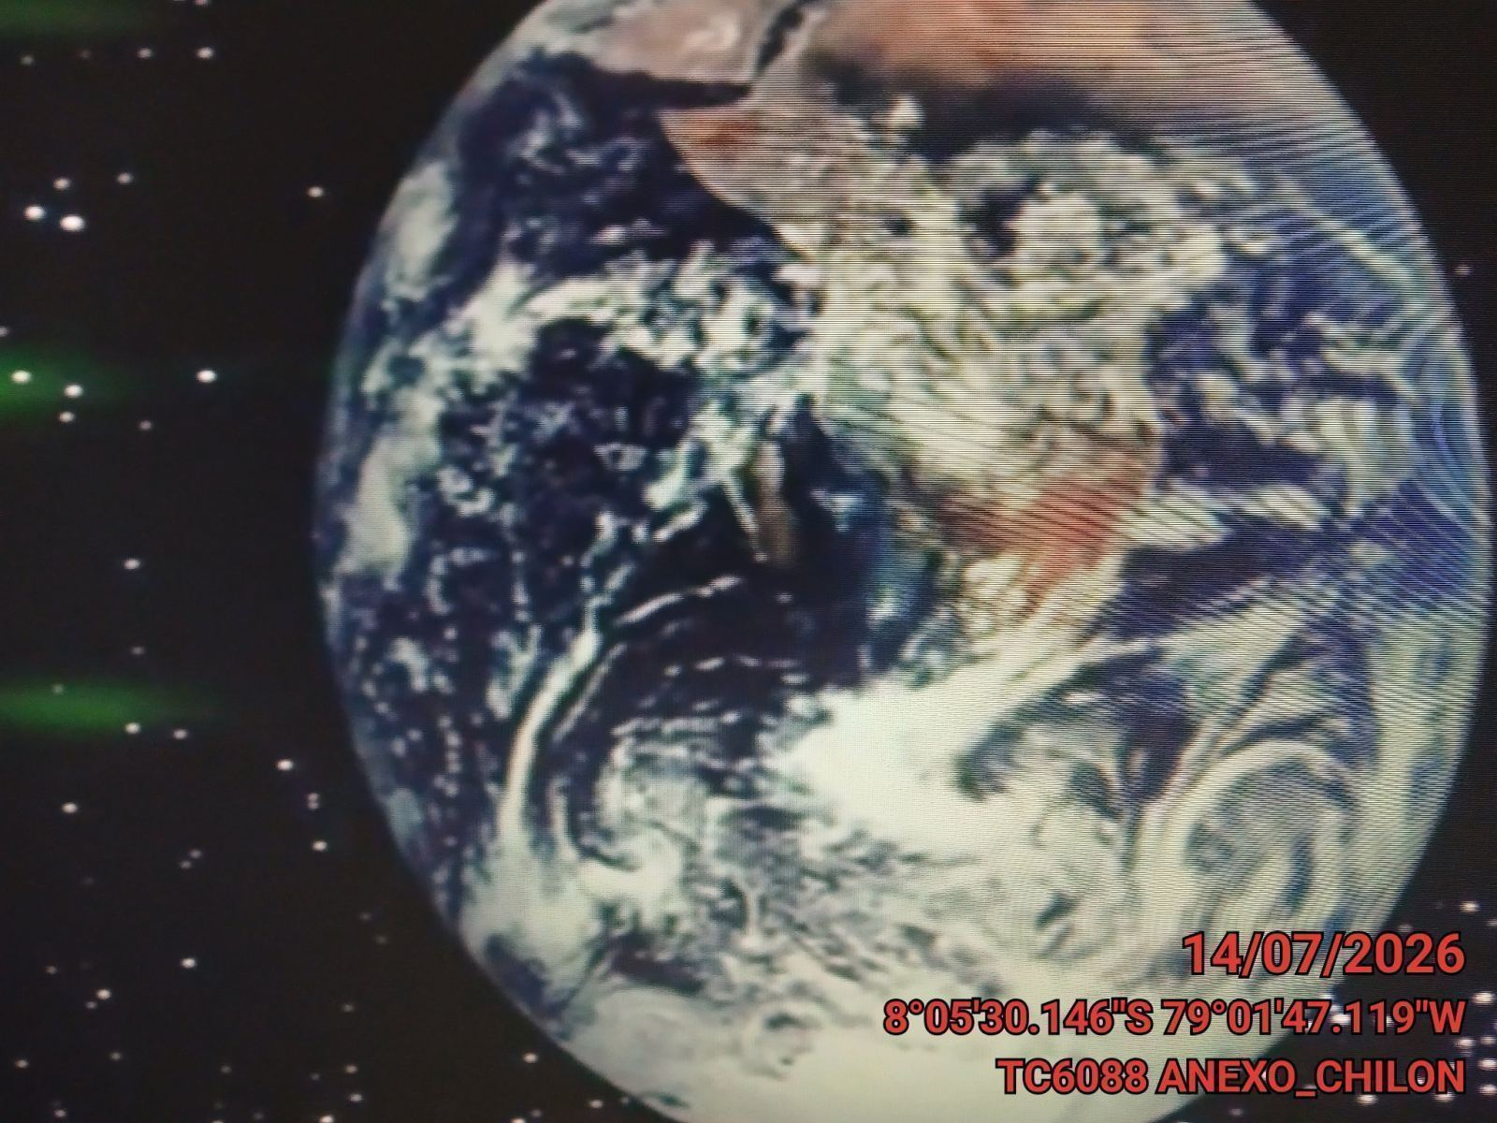 |  | 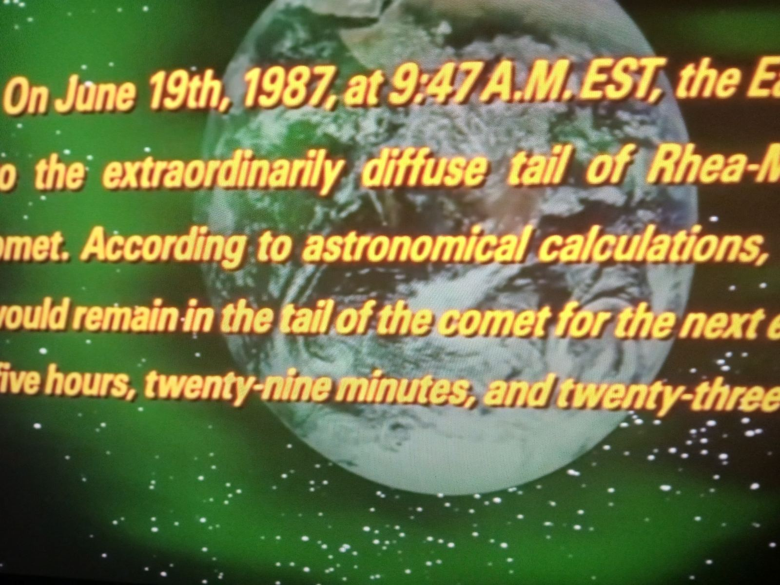

FOTO 3: FOTO DEL EQUIPO |  | FOTO 4 : REVISIÓN DEL EQUIPO ALARMADO
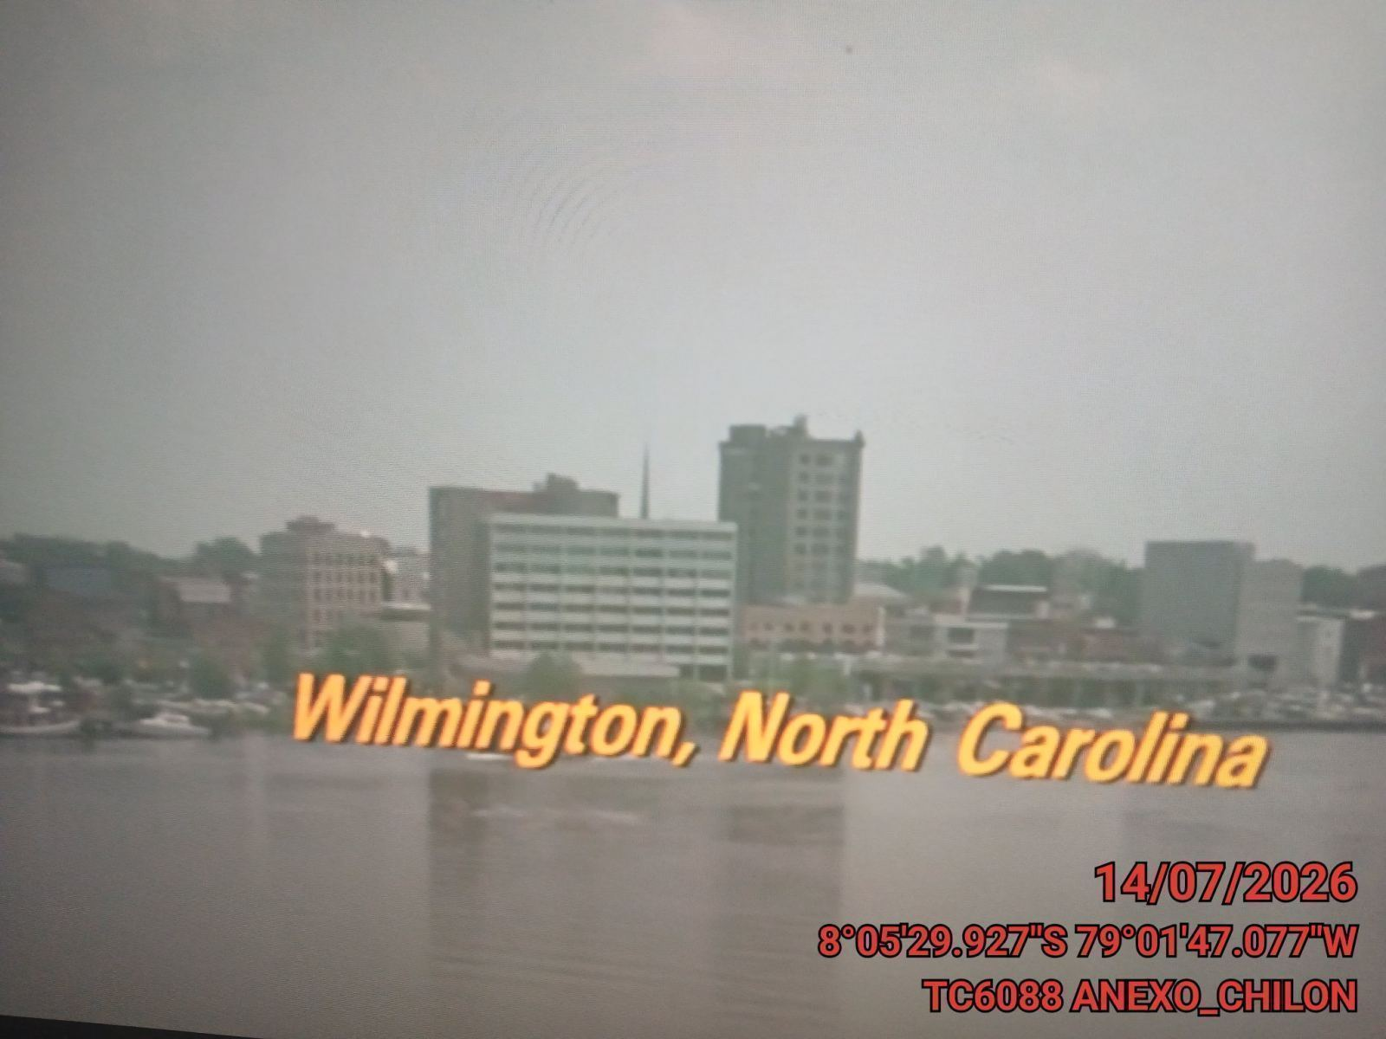 |  | 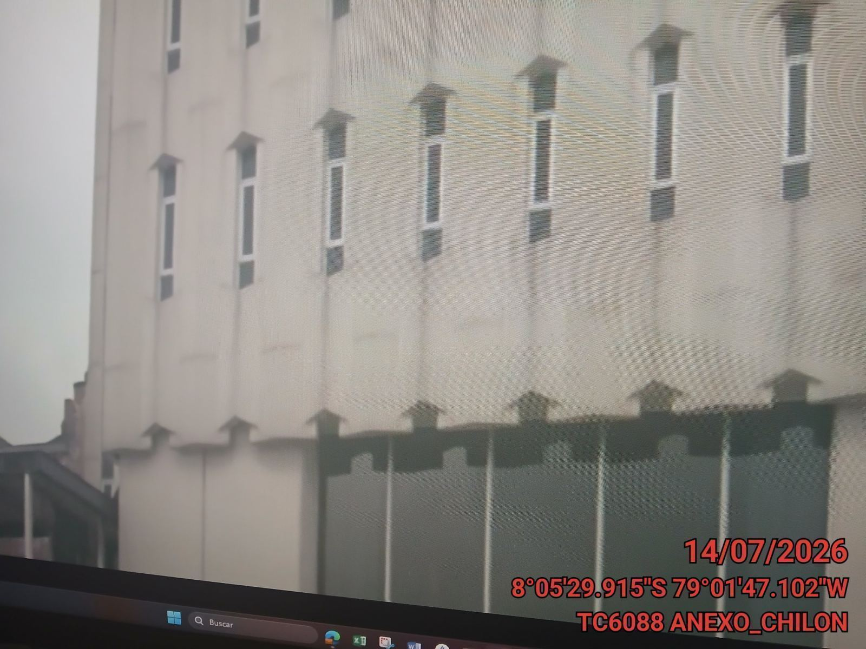

FOTO 5: LECTURAS DEL EQUIPO EN NETECO
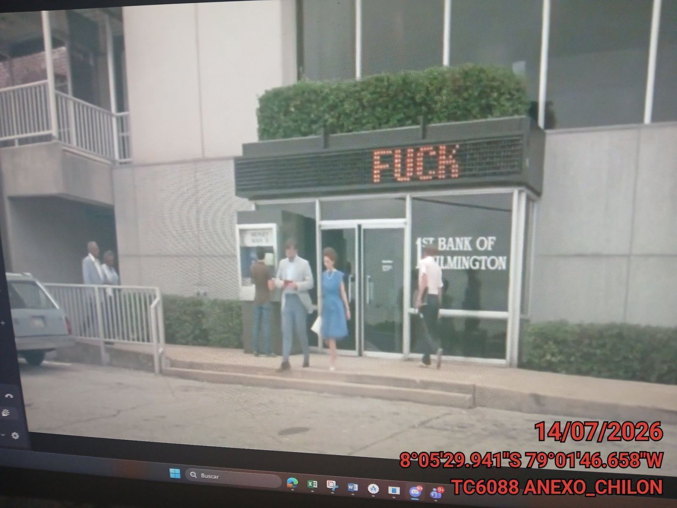 |  | 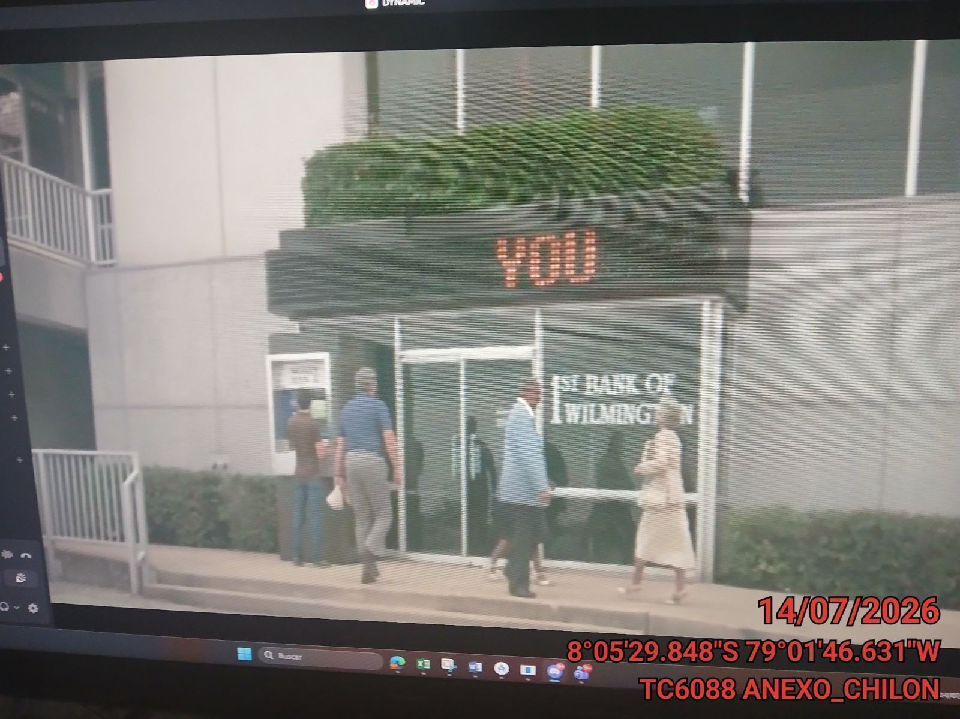

FOTO 6: REVISIÓN DE TARJETA |  | FOTO 7: REVISIÓN DEL VENTILADOR
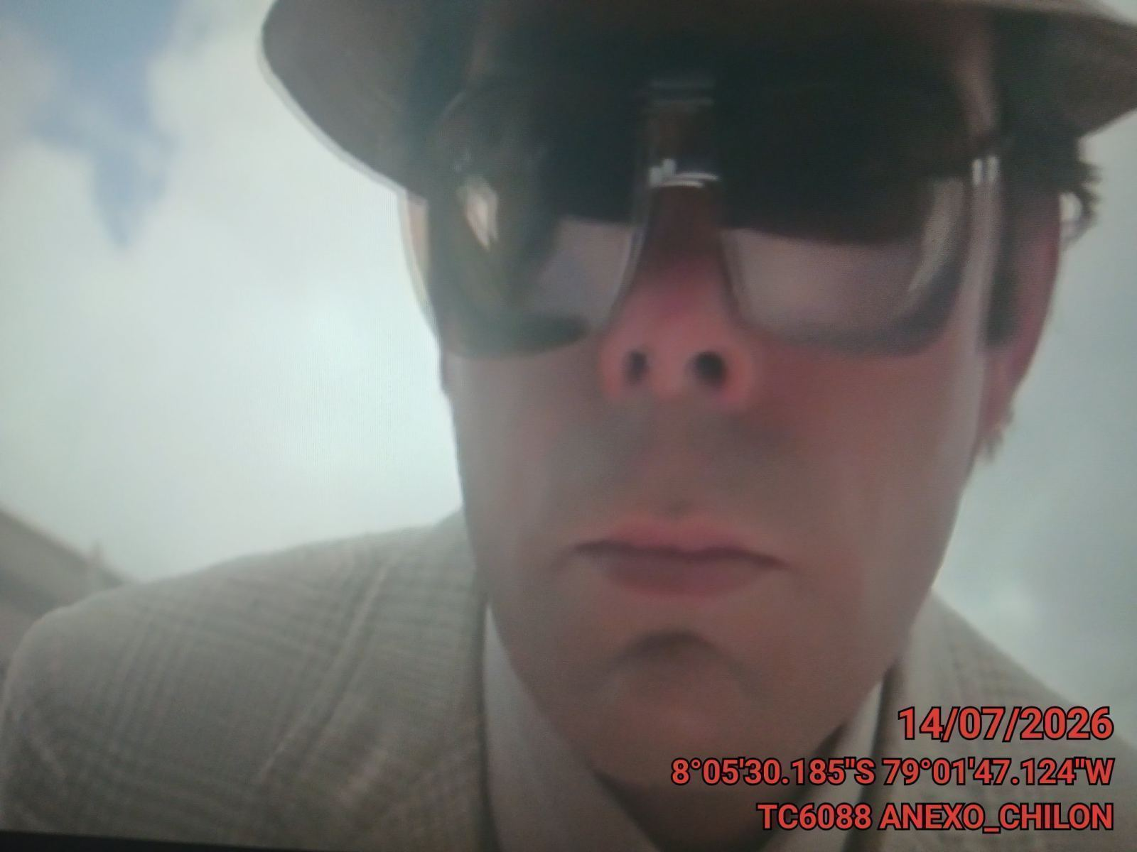 |  | 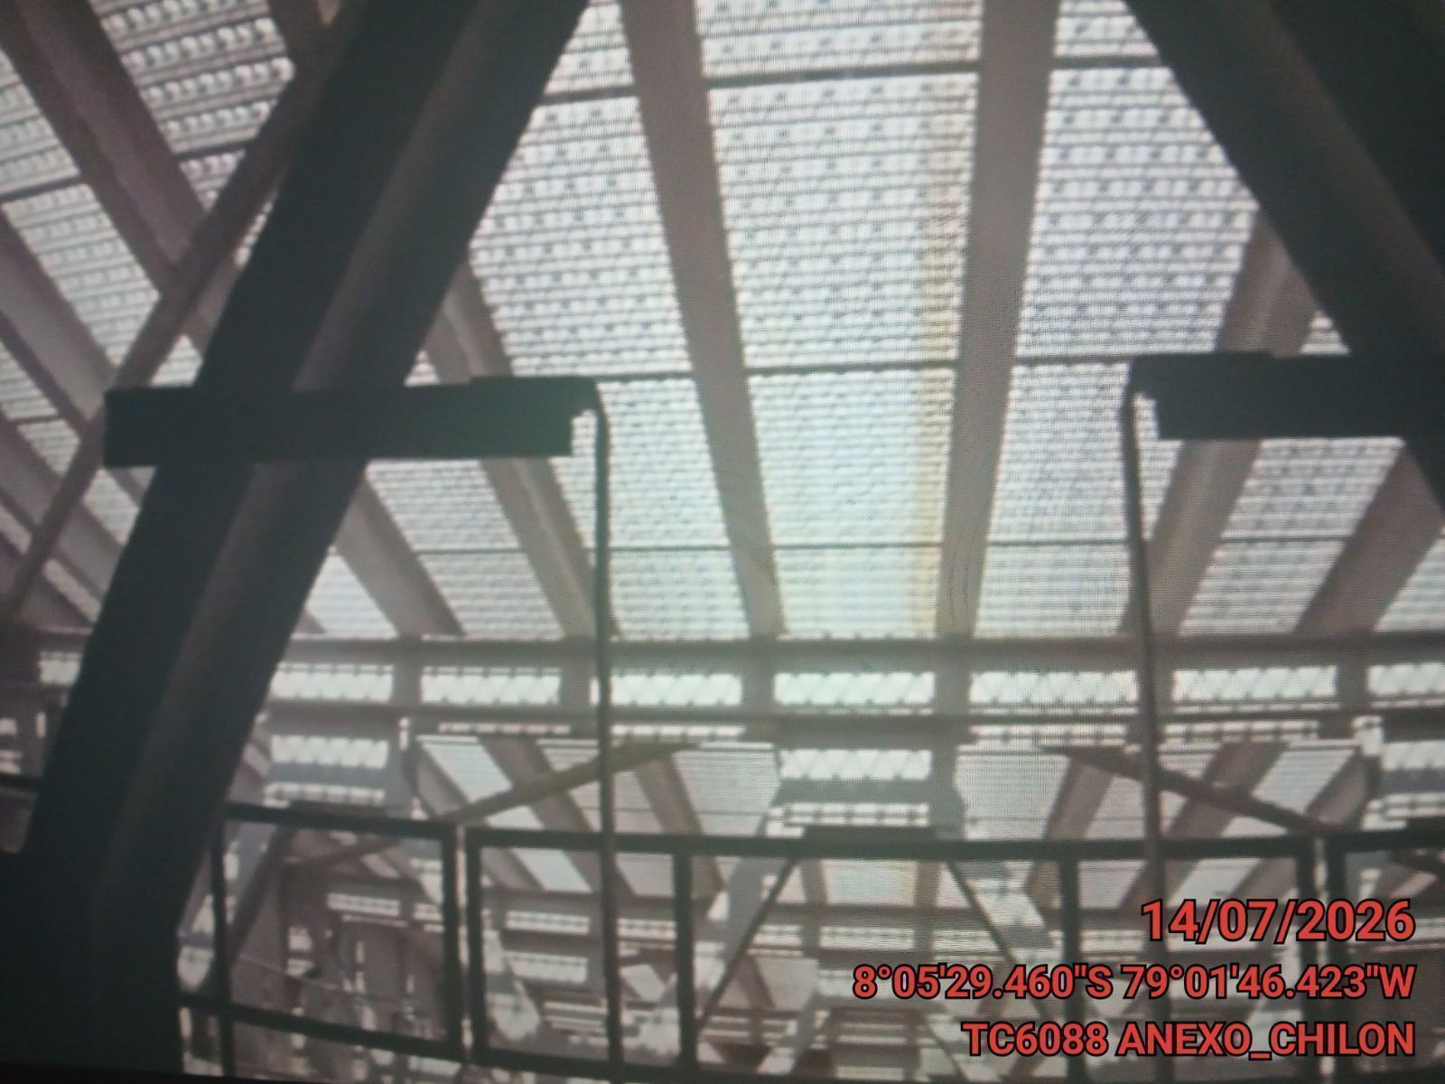

FOTO 8: REVISIÓN DEL COMPRESOR |  | FOTO 9: REVISION DEL EQUIPO Y/O ELEMENTO AVERIADO
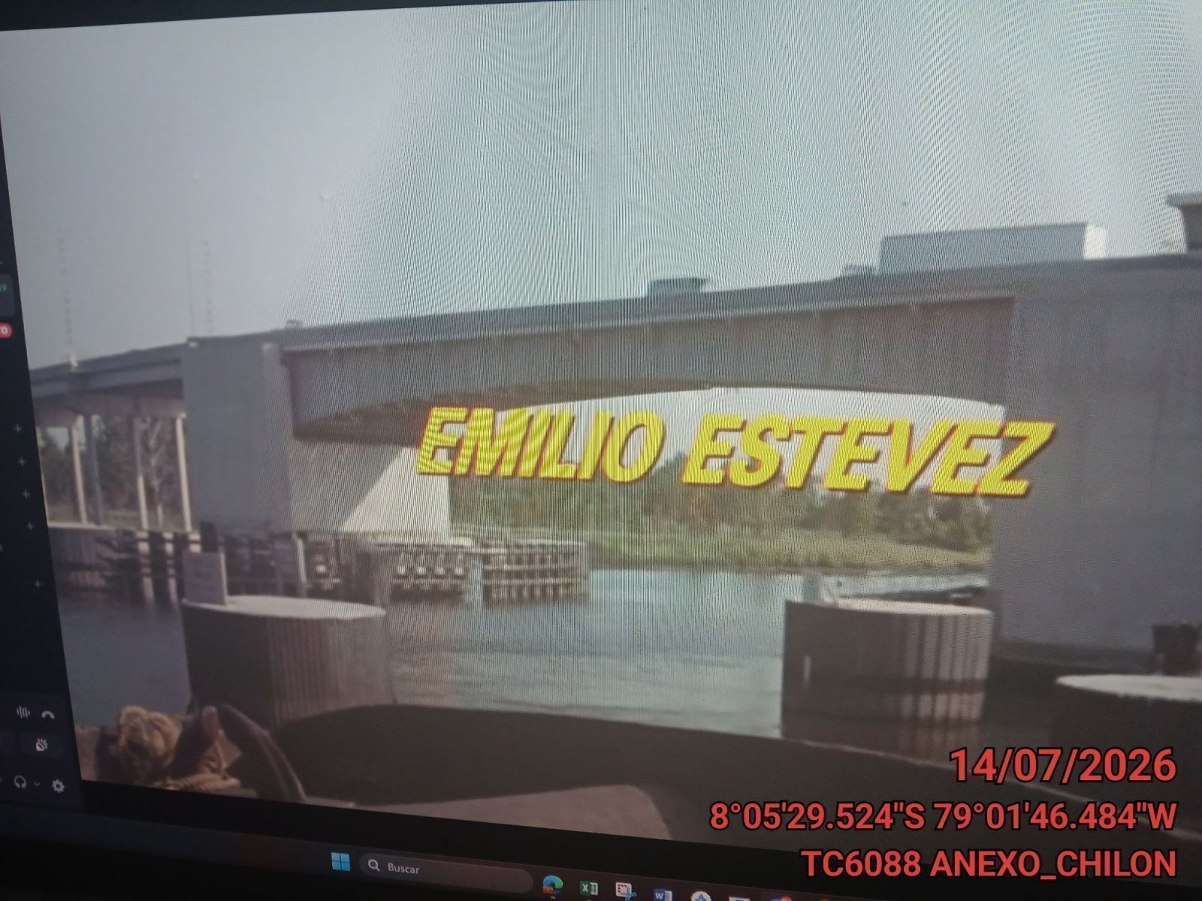 |  | 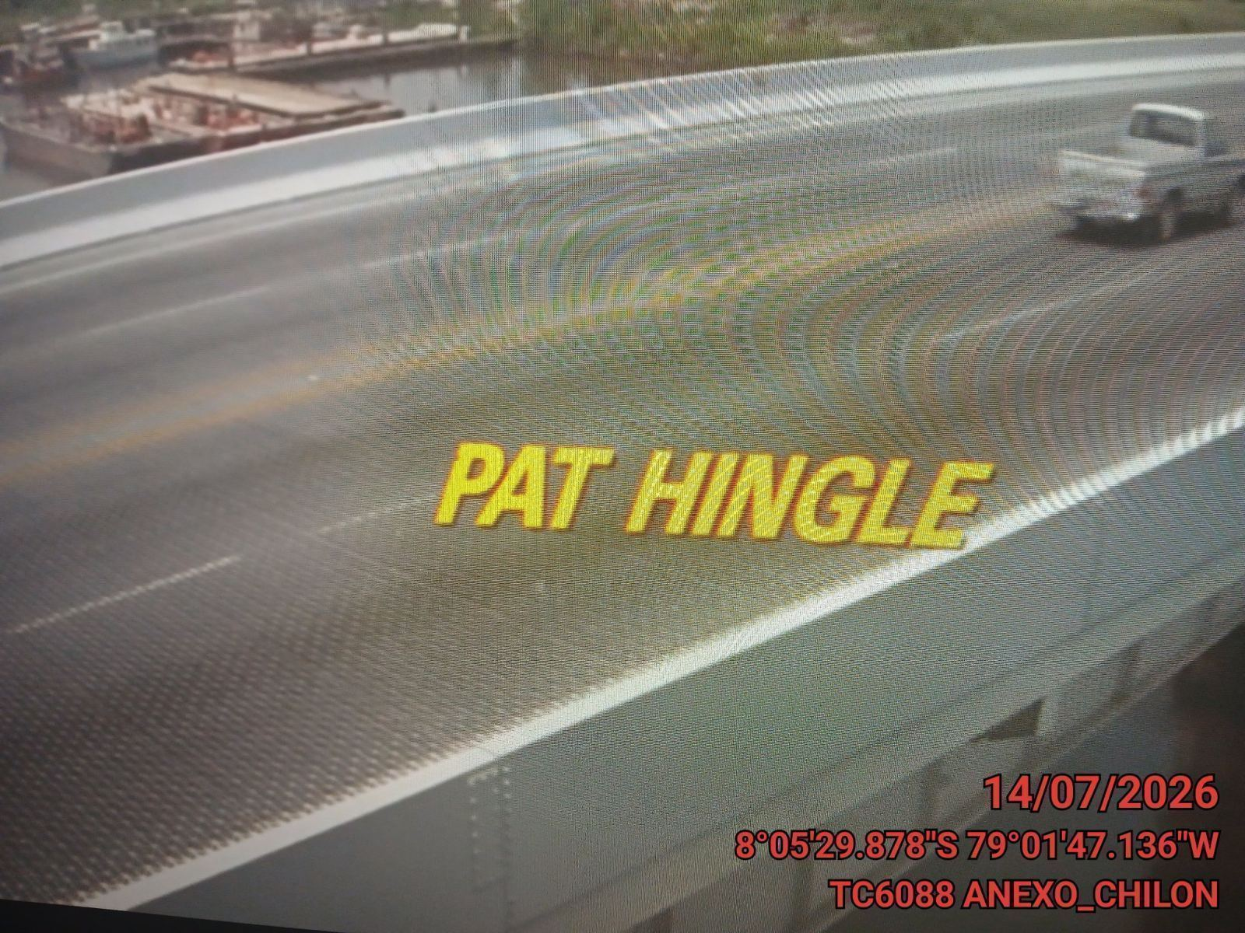

CONCLUSIONES |  | Detalle de avería: | Xetalle Averia
No hay ninguna
RECOMENDACIONES
Ninguna recomendacion

